Arkusz1
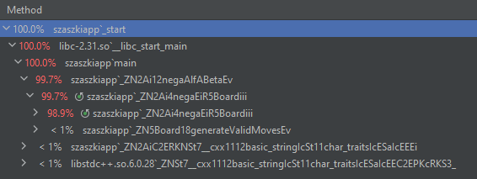
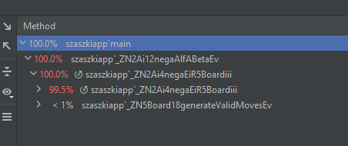
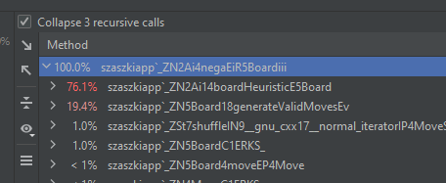
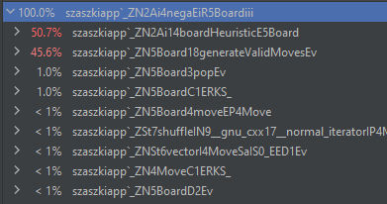
Średnia z Czas | Etykiety kolumn
Etykiety wierszy | Plain python | Wkladka cpp + optymalizacja | Wkładka cpp | Wkładka cpp + threading 4 threads | Wkładka cpp + threading 8 threads | Suma końcowa
2 | 2.691730424 | 0.012098860741 | 0.082630044536 | 0.017498159409 | 0.035574156046 | 0.56790632894
3 | 14.583999157 | 0.13814932704 | 0.15703815041 | 0.19617371332 | 0.25806816282 | 3.0666857021
4 |  | 1.1604043829 | 4.2572977797 | 2.8685134918 | 2.7789845467 | 2.7663000503
5 |  | 5.0643611749 | 14.666690458 | 9.9754119407 | 32.774812549 | 15.620319031
Suma końcowa | 8.6378647905 | 1.5937534364 | 4.790914108 | 3.2643993263 | 8.9618598537 | 5.0955242488

 |  |  |  |  |  |  | Stos wywyłań seknwencyjny | Stos wywyłań rówmoległy

